Web struktura
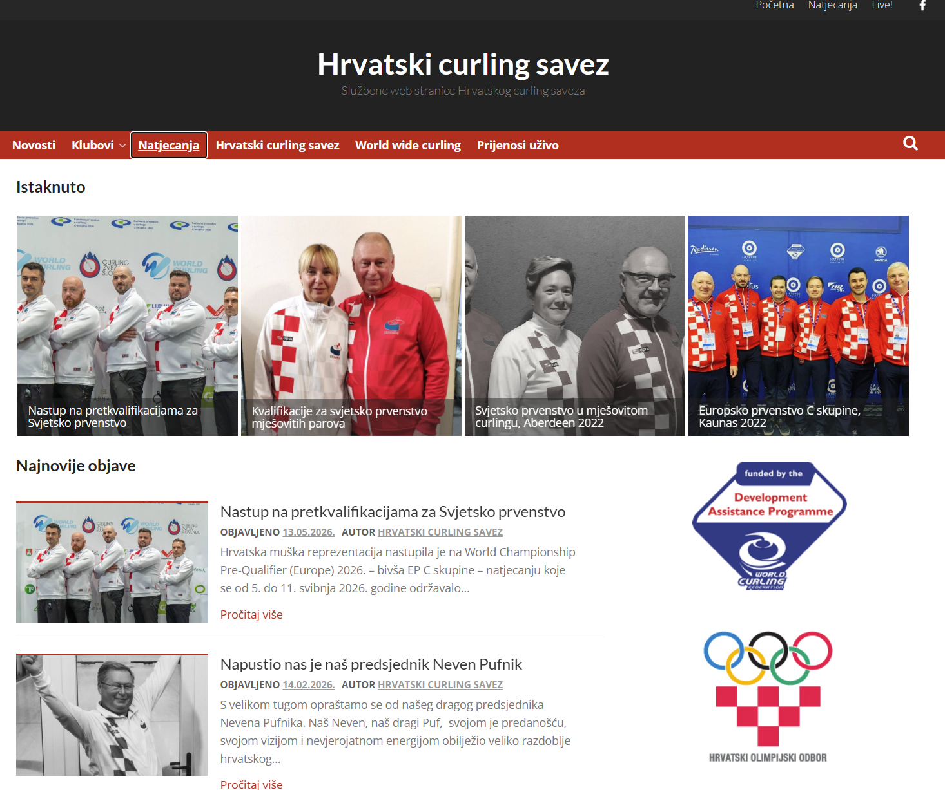
Početna | naziv/logo/izbornik, popis zadnjih 4-5 novosti (fotka + početak teksta)
Vijesti | jedna vijest - jedna stranica -> svaka vijest - mix teksta i fotki/filmića
Kalendar događaja | stranica koju uređujemo - datumi PH, led… editirati cca jednom po sezoni
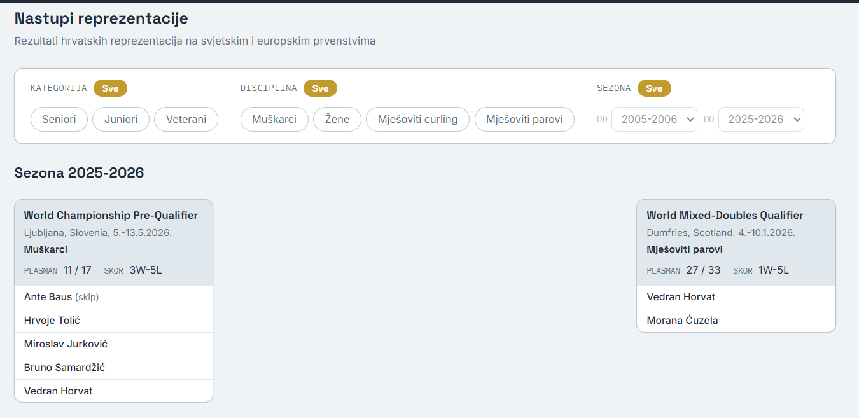
Klubovi | popis, jedan ispod drugog - logo/naziv/grad/info/predsjednik/kontakt/članovi/stat
Prvenstva Hrvatske | stat
Nastupi reprezentacije | stat
O curlingu | o curlingu, pravila, linkovi na wcf, filmići
O nama | službena adresa, kontakt tel/mail, tijela, dokumenti za objavu, link Face
Linkovi | likovi wcf, drugi…

Dizajn | statičke stranice
 | vijesti želim jednostavni template i jednostavno objavljivanje non-IT
 | header - pomični
 | bez footera
 | dvojezično HR EN
 | dark/light/sustav teme

